상품제안서
이지포켓 미니선풍기 거치형 액정형 | 상품코드: S36511

 |  |  |  |  |  |  | 02-713-8555 | www.synergygift.co.kr
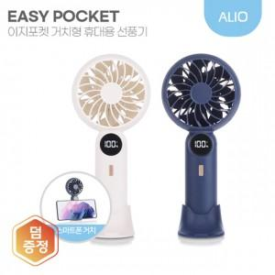 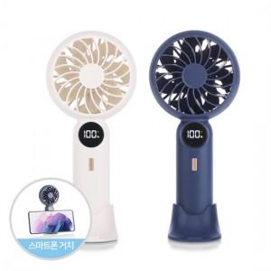

【상세/제작정보】 | 배터리잔량 & 바람세기 LED표시 , 거치대 받침대 , 3단 세기조절

【인쇄/포장옵션】 | 풀칼라 / 포장지포장

【공급단가】 | 수량 | 50~ | 100~ | 300~ | 1,000~ | 3,000~
*VAT별도 | 화이트(품절) | 7,600원 | 7,400원 | 7,100원 | 6,800원 | 6,700원
 | 네이비 | 7,600원 | 7,400원 | 7,100원 | 6,800원 | 6,700원

【상품 URL】 | https://www.synergygift.co.kr:443/src/goods_detail.php?gdno=36511

